mapa1
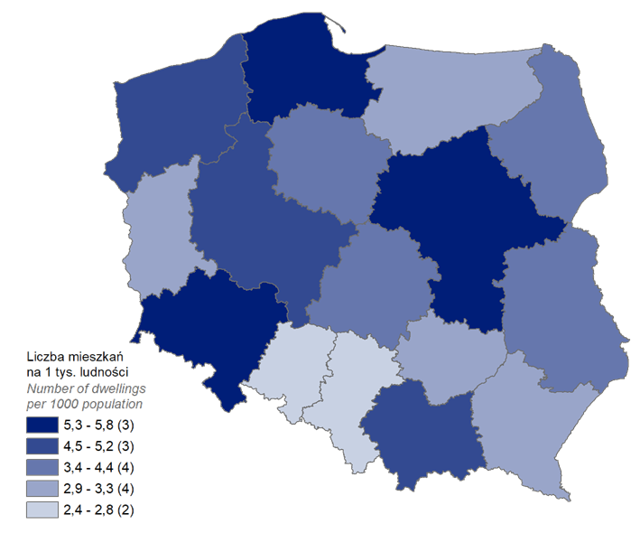
Mieszkania oddane do użytkowania w 1-3 kwartale 2023 r. w przeliczeniu na 1 tys. ludności
Województwo
pomorskie | 5.8
mazowieckie | 5.7
dolnośląskie | 5.3
wielkopolskie | 5.0
małopolskie | 4.7
zachodniopomorskie | 4.5
podlaskie | 4.4
kujawsko-pomorskie | 4.1
lubelskie | 3.5
łódzkie | 3.4
podkarpackie | 3.2
warmińsko-mazurskie | 3.0
lubuskie | 2.9
świętokrzyskie | 2.9
śląskie | 2.8
opolskie | 2.4

wykres 1
Struktura powierzchni użytkowej budynków niemieszkalnych oddanych do użytkowania w 1-3 kwartale 2023 r.

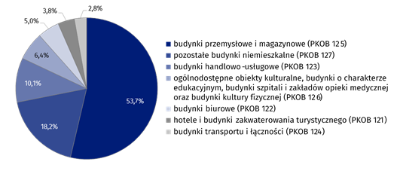
(PKOB 125) budynki przemysłowe i magazynowe | 53.7%
(PKOB 127) pozostałe budynki niemieszkalne | 18.2%
(PKOB 123) budynki handlowo-usługowe | 10.1%
(PKOB 126) ogólnodostępne obiekty kulturalne, budynki o charakterze edukacyjnym, budynki szpitali i zakładów opieki medycznej oraz budynki kultury fizycznej | 6.4%
(PKOB 122) budynki biurowe | 5.0%
(PKOB 121) hotele i budynki zakwaterowania turystycznego | 3.8%
(PKOB 124) budynki transportu i łączności | 2.8%

wykres 2
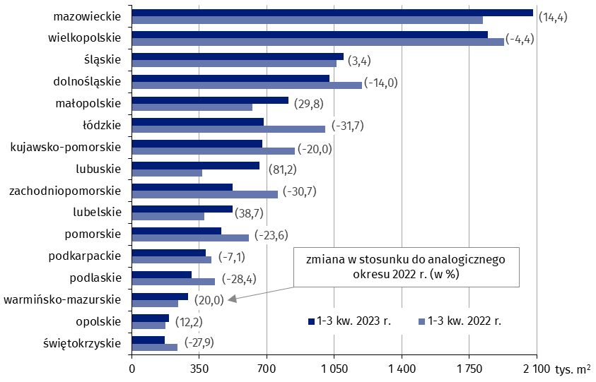
Powierzchnia użytkowa budynków niemieszkalnych oddanych do użytkowania w 1-3 kwartale 2023 r. według województw (tys. m2)
 | 1-3 kw. 2023 r. | 1-3 kw. 2022 r. | Zmiana
świętokrzyskie | 169,827 | 235,391 | (-27.9)
opolskie | 193,725 | 172,729 | (12.2)
warmińsko-mazurskie | 290,406 | 242,040 | (20.0)
podlaskie | 308,792 | 431,573 | (-28.4)
podkarpackie | 384,212 | 413,416 | (-7.1)
pomorskie | 463,371 | 606,463 | (-23.6)
lubelskie | 521,478 | 375,955 | (38.7)
zachodniopomorskie | 524,253 | 756,656 | (-30.7)
lubuskie | 661,373 | 364,929 | (81.2)
kujawsko-pomorskie | 677,789 | 846,834 | (-20.0)
łódzkie | 684,749 | 1,002,108 | (-31.7)
małopolskie | 810,279 | 624,225 | (29.8)
dolnośląskie | 1,024,478 | 1,191,840 | (-14.0)
śląskie | 1,096,840 | 1,060,361 | (3.4)
wielkopolskie | 1,844,172 | 1,928,626 | (-4.4)
mazowieckie | 2,081,318 | 1,819,062 | (14.4)

wykres 3
Powierzchnia użytkowa budynków biurowych oddanych do użytkowania w 1-3 kwartale 2023 r. według województw (tys. m2)

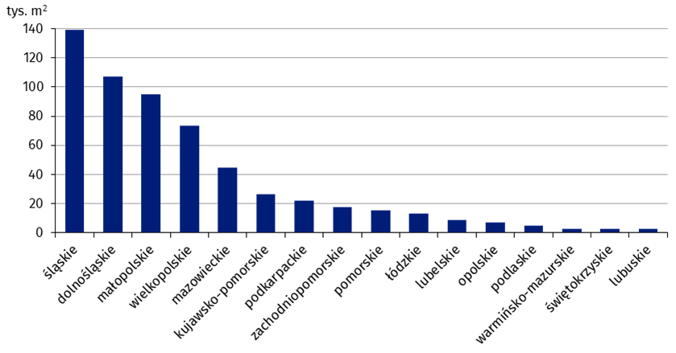
śląskie | 139,085
dolnośląskie | 107,325
małopolskie | 95,038
wielkopolskie | 73,400
mazowieckie | 44,648
kujawsko-pomorskie | 26,487
podkarpackie | 22,206
zachodniopomorskie | 17,851
pomorskie | 15,327
łódzkie | 13,098
lubelskie | 9,023
opolskie | 7,419
podlaskie | 4,771
warmińsko-mazurskie | 3,008
świętokrzyskie | 2,899
lubuskie | 2,625

wykres 4
Powierzchnia użytkowa budynków handlowo-usługowych oddanych do użytkowania w 1-3 kwartale 2023 r. według województw (tys. m2)

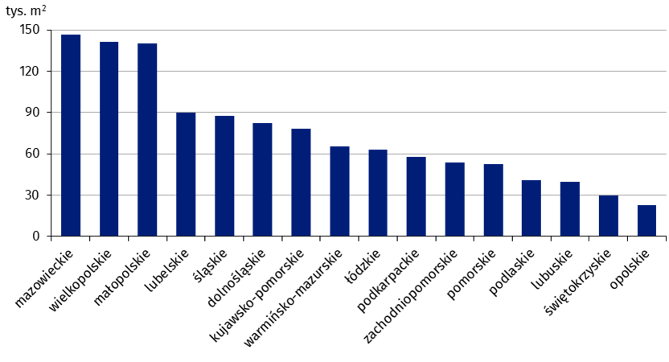
mazowieckie | 146,627
wielkopolskie | 141,028
małopolskie | 140,352
lubelskie | 89,636
śląskie | 87,567
dolnośląskie | 82,145
kujawsko-pomorskie | 78,015
warmińsko-mazurskie | 65,073
łódzkie | 62,919
podkarpackie | 57,741
zachodniopomorskie | 53,483
pomorskie | 52,307
podlaskie | 40,673
lubuskie | 39,532
świętokrzyskie | 29,867
opolskie | 22,962

wykres 5
Powierzchnia użytkowa budynków przemysłowych oddanych do użytkowania w 1-3 kwartale 2023 r. według województw (tys. m2)

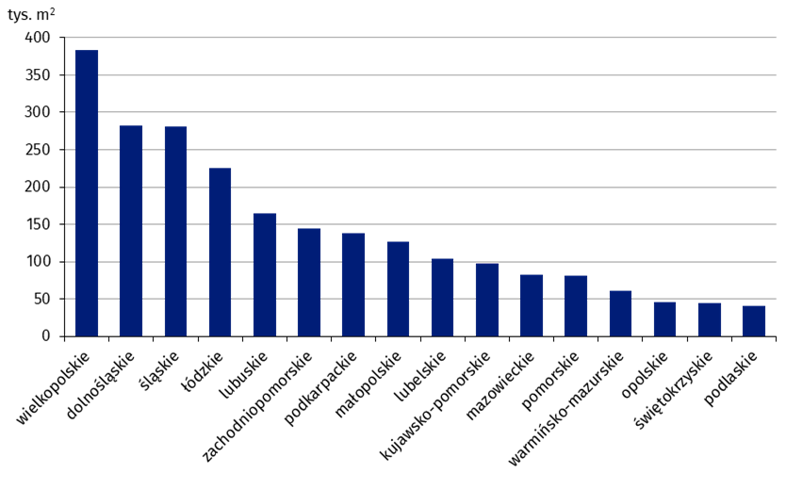
wielkopolskie | 382,971
dolnośląskie | 282,760
śląskie | 280,679
łódzkie | 225,513
lubuskie | 165,257
zachodniopomorskie | 144,764
podkarpackie | 138,230
małopolskie | 126,683
lubelskie | 103,860
kujawsko-pomorskie | 97,411
mazowieckie | 83,077
pomorskie | 81,436
warmińsko-mazurskie | 60,855
opolskie | 45,917
świętokrzyskie | 44,415
podlaskie | 40,792

wykres 6
Powierzchnia użytkowa budynków magazynowych oddanych do użytkowania w 1-3 kwartale 2023 r. według województw (tys. m2)

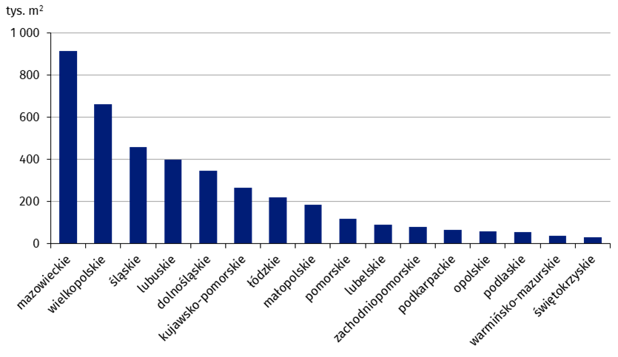
mazowieckie | 914,134
wielkopolskie | 663,030
śląskie | 460,237
lubuskie | 399,364
dolnośląskie | 347,129
kujawsko-pomorskie | 266,322
łódzkie | 221,030
małopolskie | 184,614
pomorskie | 120,215
lubelskie | 90,819
zachodniopomorskie | 81,480
podkarpackie | 66,881
opolskie | 58,567
podlaskie | 54,610
warmińsko-mazurskie | 37,146
świętokrzyskie | 30,332

wykres 7
Powierzchnia użytkowa budynków gospodarstw rolnych oddanych do użytkowania w 1-3 kwartale 2023 r. według województw (tys. m2)

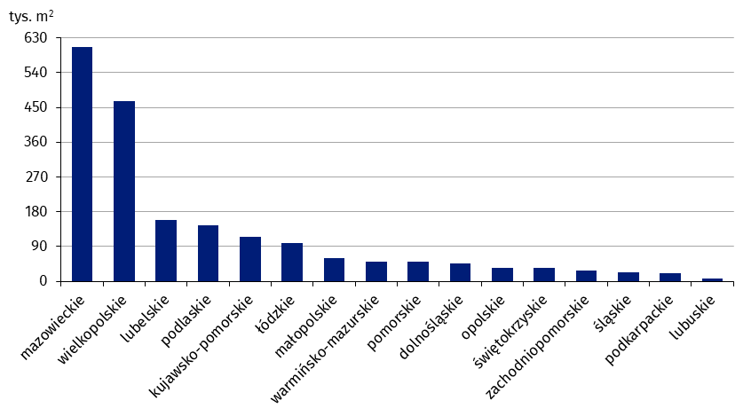
mazowieckie | 605,861
wielkopolskie | 465,572
lubelskie | 158,572
podlaskie | 144,225
kujawsko-pomorskie | 114,995
łódzkie | 99,324
małopolskie | 59,854
warmińsko-mazurskie | 51,381
pomorskie | 50,555
dolnośląskie | 45,761
opolskie | 35,461
świętokrzyskie | 34,391
zachodniopomorskie | 26,644
śląskie | 22,801
podkarpackie | 20,175
lubuskie | 6,284

wykres 8
Struktura powierzchni użytkowej nowych budynków niemieszkalnych, na których budowę wydano pozwolenia w 1-3 kwartale 2023 r.

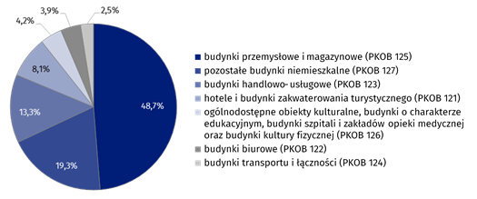
(PKOB 125) budynki przemysłowe i magazynowe | 48.7%
(PKOB 127) pozostałe budynki niemieszkalne | 19.3%
(PKOB 123) budynki handlowo-usługowe | 13.3%
(PKOB 121) hotele i budynki zakwaterowania turystycznego | 8.1%
(PKOB 126) ogólnodostępne obiekty kulturalne, budynki o charakterze edukacyjnym, budynki szpitali i zakładów opieki medycznej oraz budynki kultury fizycznej | 4.2%
(PKOB 122) budynki biurowe | 3.9%
(PKOB 124) budynki transportu i łączności | 2.5%

wykres 9
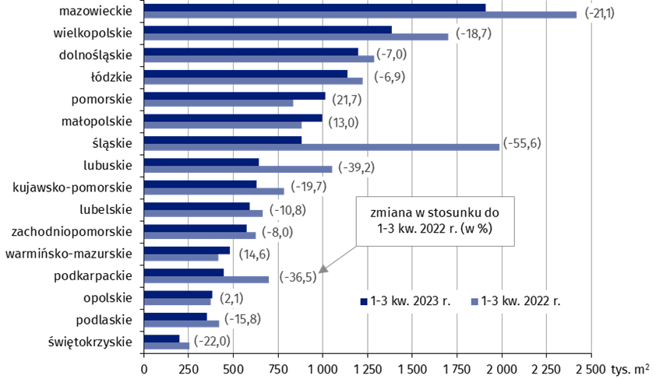
Powierzchnia użytkowa nowych budynków niemieszkalnych, na których budowę wydano pozwolenia w 1-3 kwartale 2023 r. według województw (tys. m2)
 | 1-3 kw. 2022 r. | 1-3 kw. 2023 r. | Zmiana
świętokrzyskie | 255,840 | 199,471 | (-22.0)
podlaskie | 420,923 | 354,611 | (-15.8)
opolskie | 375,171 | 382,990 | (2.1)
podkarpackie | 699,937 | 444,573 | (-36.5)
warmińsko-mazurskie | 417,889 | 478,953 | (14.6)
zachodniopomorskie | 626,277 | 576,303 | (-8.0)
lubelskie | 664,298 | 592,292 | (-10.8)
kujawsko-pomorskie | 782,909 | 628,748 | (-19.7)
lubuskie | 1,054,184 | 641,363 | (-39.2)
śląskie | 1,987,866 | 883,286 | (-55.6)
małopolskie | 881,446 | 996,151 | (13.0)
pomorskie | 834,632 | 1,015,772 | (21.7)
łódzkie | 1,221,639 | 1,137,922 | (-6.9)
dolnośląskie | 1,287,452 | 1,197,461 | (-7.0)
wielkopolskie | 1,702,034 | 1,384,436 | (-18.7)
mazowieckie | 2,419,310 | 1,908,375 | (-21.1)

